Fotos
 | REGISTRO FOTOGRÁFICO
 | Tres fotos por punta, selladas con placa, fecha, hora y GPS · usa las flechas del encabezado para filtrar · septiembre 2026

Placa | Punta | Fecha y hora | CD Origen | Costado izquierdo | Costado derecho | Placa (foto) | Dirección | Precisión (m) | Quién | Mapa
JYN141 | Salida | 08/09/2026 | CD Unión Apartado | 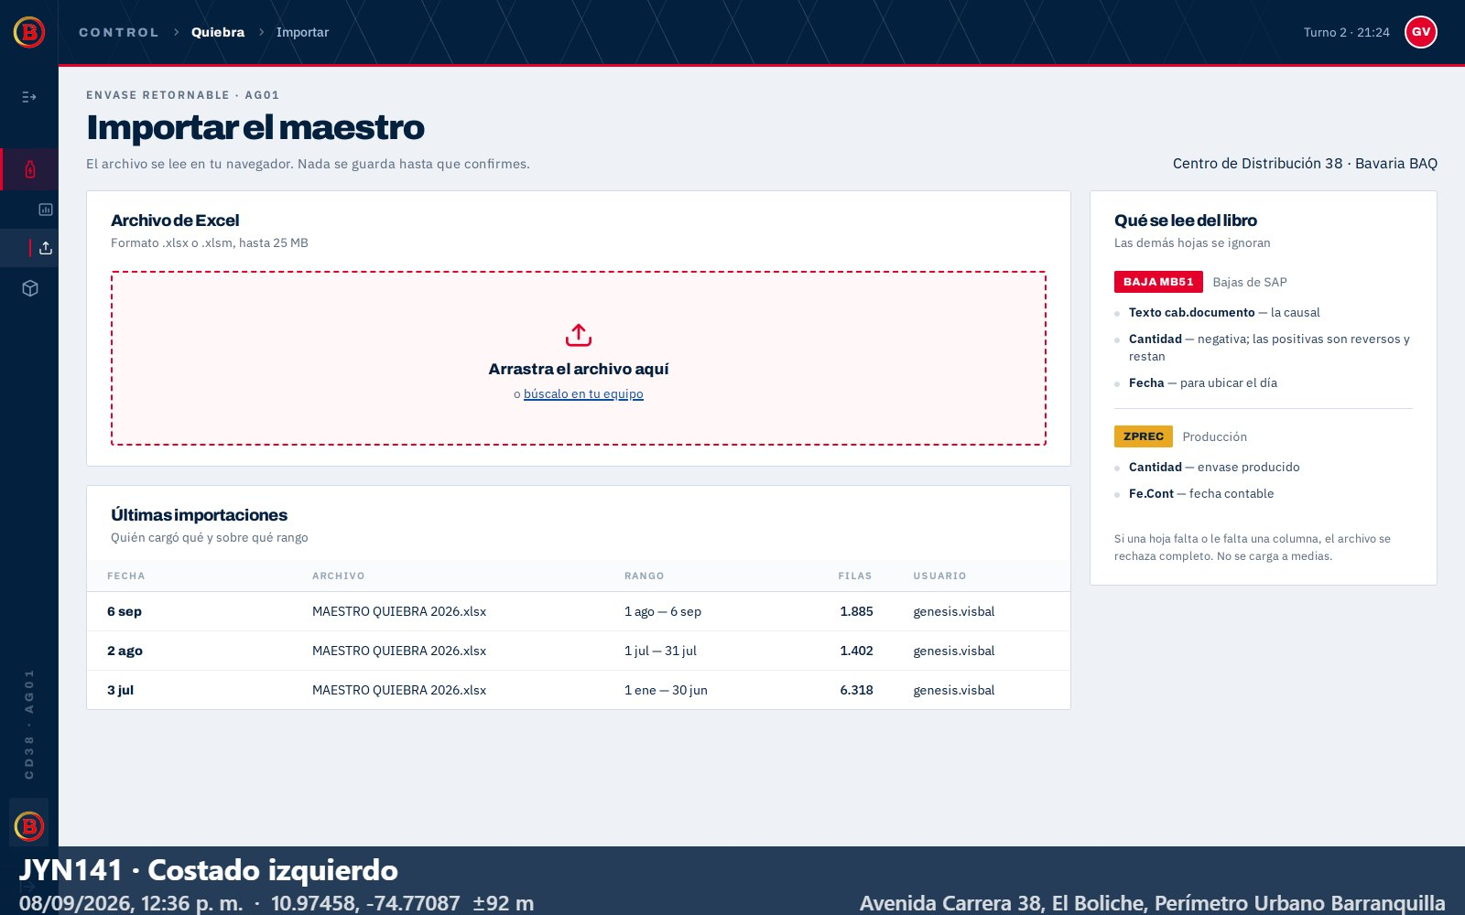 | 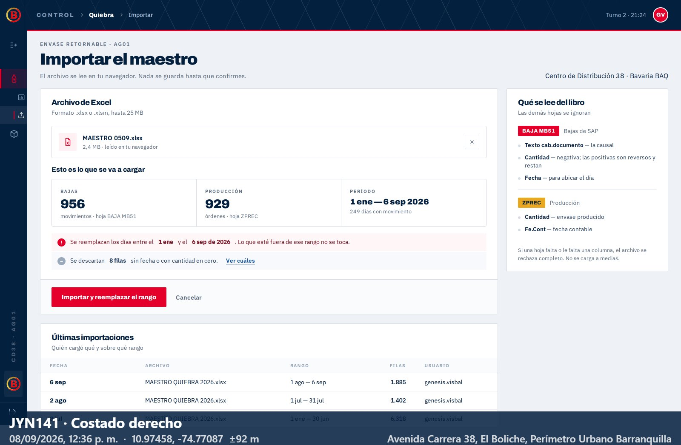 |  | Avenida Carrera 38, El Boliche, Perímetro Urbano Barranquilla | 92 | admin | abrir mapa
JYN141 | Llegada | 08/09/2026 | CD Unión Apartado | 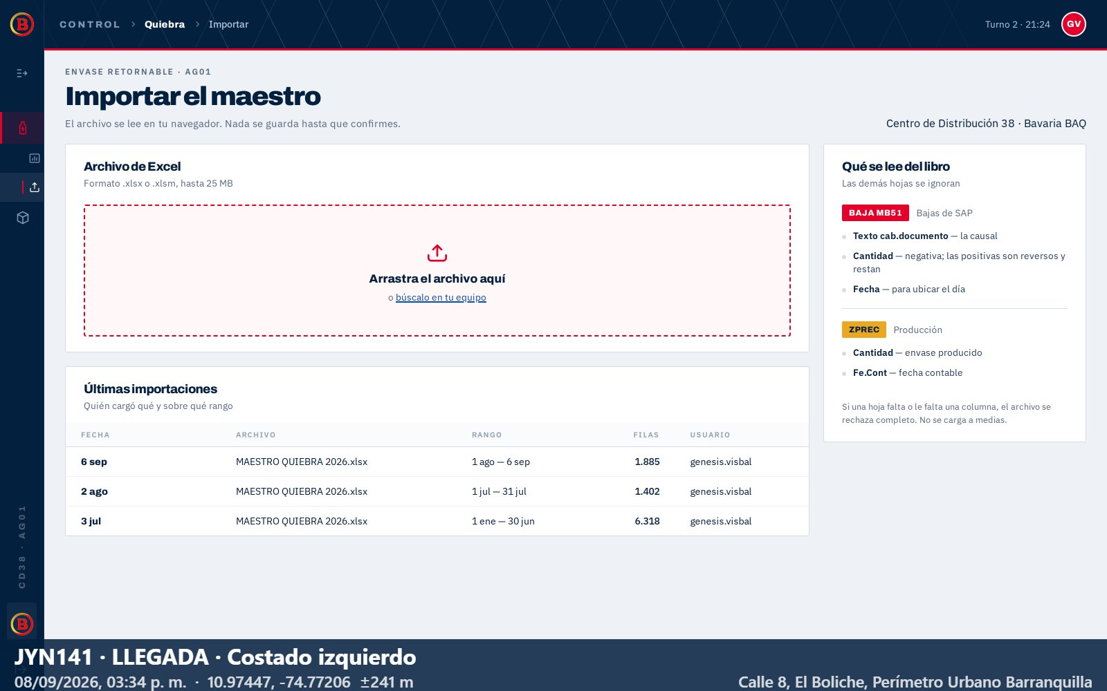 |  | 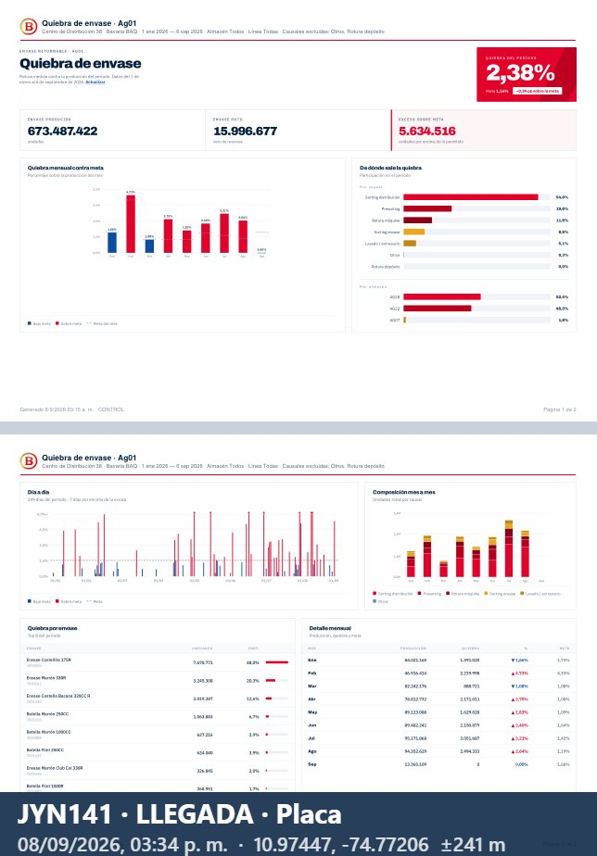 | Calle 8, El Boliche, Perímetro Urbano Barranquilla | 241 | admin | abrir mapa
JYN156 | Salida | 08/09/2026 | CD OL Curumani |  |  | 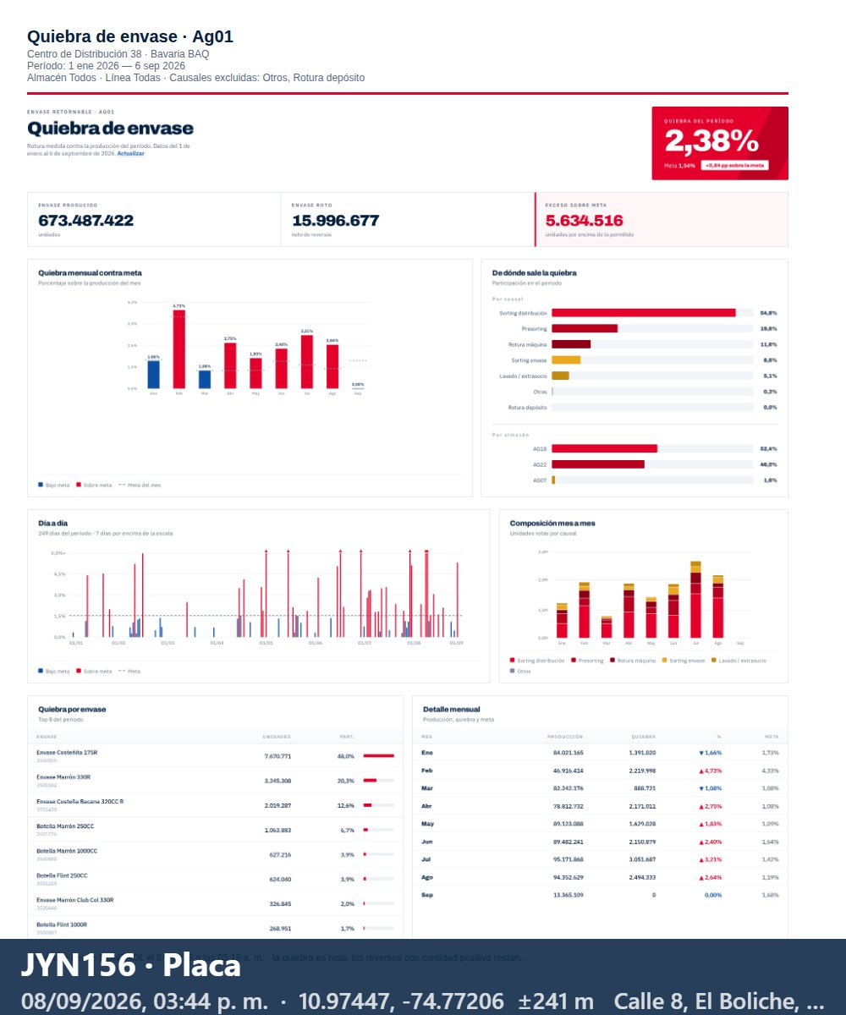 | Calle 8, El Boliche, Perímetro Urbano Barranquilla | 241 | admin | abrir mapa
JYN156 | Llegada | 08/09/2026 | CD OL Curumani | 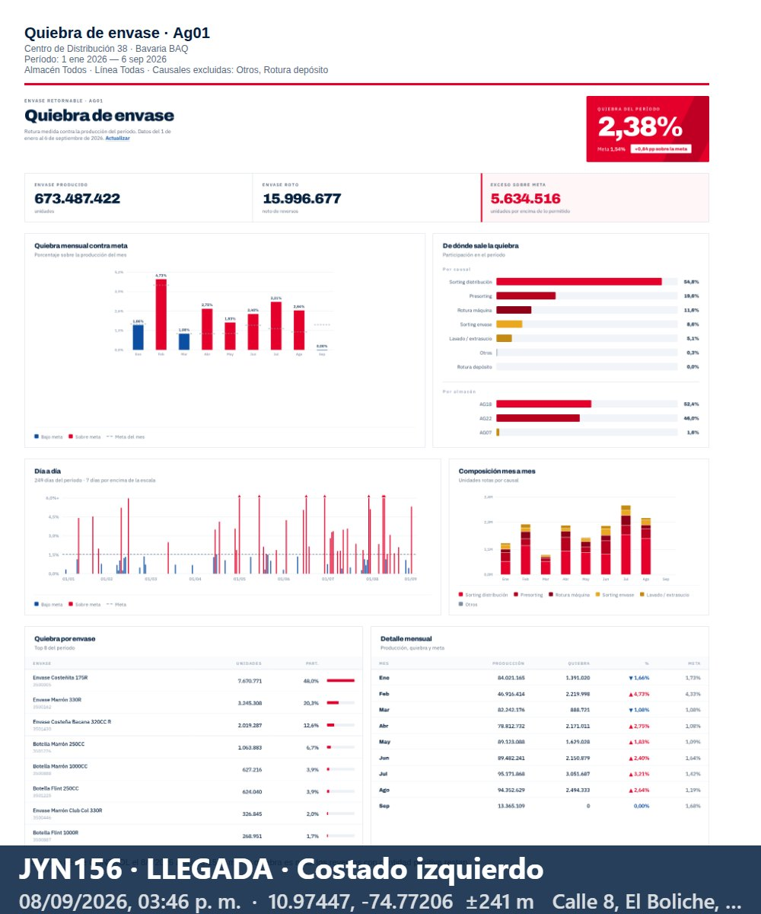 | 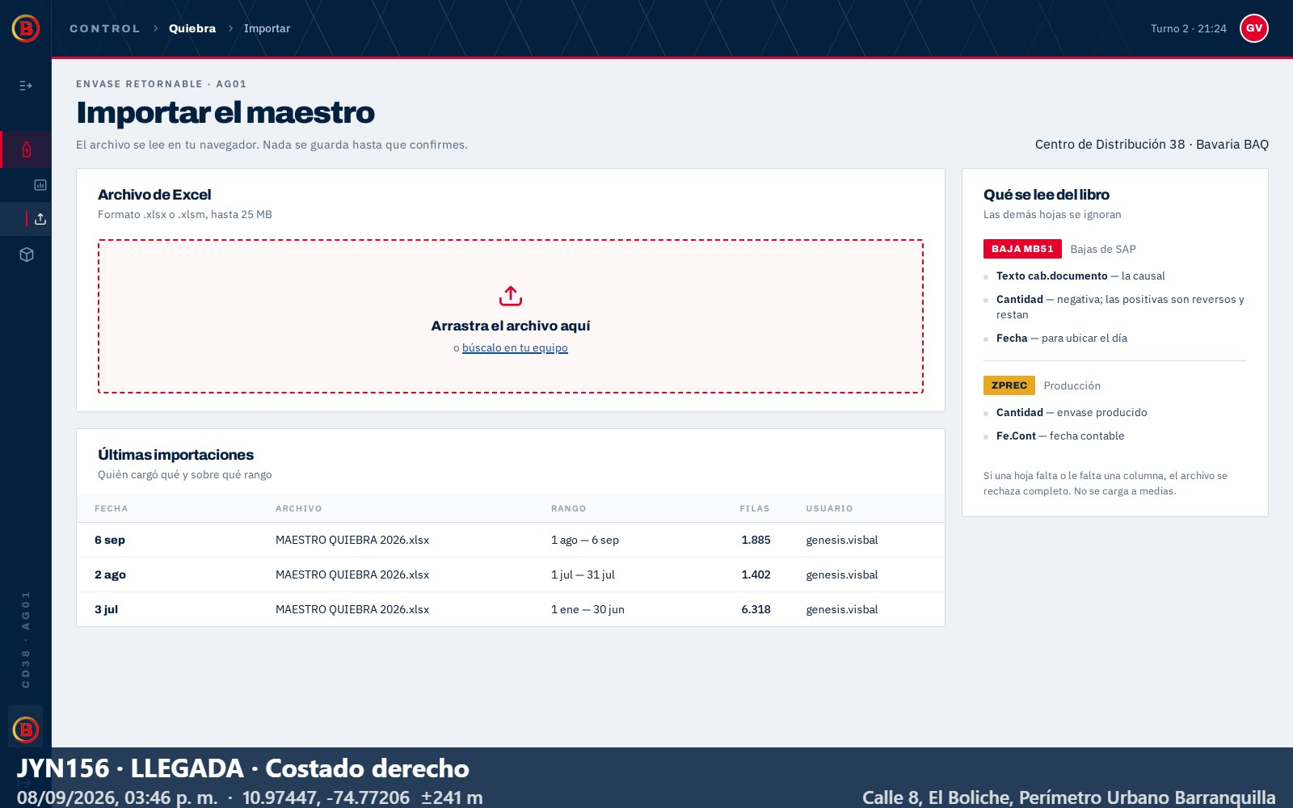 |  | Calle 8, El Boliche, Perímetro Urbano Barranquilla | 241 | admin | abrir mapa

